入力シート
《留意事項》
１ 場合別に使用する"様式７号別紙"のシートの文字色は、それぞれの見出し（インデックス）の色に対応していること。
２ 黄色の網掛け部分にのみ必要事項を記載のこと（以下、各シートとも同じ。）。また、網掛け部分以外には入力シートからのリンク等が張られていることから、記載内容等を確認のこと。
【入力シート】
① 基本情報
《基本情報》 |  |  | 令和7年3月7日
報告日付
法人名

代表者職・氏名
施設名
施設所在地
補助金名 | 岩手県臨床調査個人票電子化等推進事業費補助金

施設（設備名）
交付決定日 | 2025-03-07
交付決定番号 | 岩手県指令健第1379号
補助金確定額
課税資産の譲渡等の対価の額
資産の譲渡等の対価の額
担当者職氏名
担当者連絡先（TEL )
担当者連絡先（メール）

該当するシートを１つだけ使用して
ください。
（他のシートには入力しないでください。複数のシートに入力すると、自動計算に不具合がでます。）
また、シートは削除しないでください。
② 入力手順
(1) 【入力シート】（本シート）の①《基本情報》に必要事項を入力します。
(2) 「返還額有無の確認シート」により補助金の返還が発生するかどうか確認してください。
ア 返還額がない場合 →“様式第７号別紙（返還無）” シートを作成
イ 返還額がある場合
(ｱ) 課税売上割合が"95％以上"の場合 |  | →“様式第７号別紙（95％以上）”シートを作成
(ｲ) "一括比例配分方式"を採用している場合 |  | →“様式第７号別紙（一括比例）”シートを作成
(ｳ) "個別対応方式"を採用している場合 |  | →“様式第７号別紙（個別対応）”シートを作成
(3) “様式第７号別紙”の１～５は上記①からリンクが設定されており、入力は不要です。
“様式第７号別紙（返還無）”シートの６(２)はリストから選択してください。
“様式第７号別紙（95％以上、一括比例、個別対応）”シートの６(２)は補助金実績報告書や消費税及び地方消費税の確定申告書を確認し、入力してください。
(4) 上記(1)～(3)まで入力後、当該ファイルと添付書類のデータを指定のメールアドレスに送信してください。

返還額有無の確認シート
返還額の有無について
１ 返還額がない場合 （返還額がない場合でも報告は必要です。）
 | (1) 消費税等の申告義務がない、又は免税事業者の場合。
 | (2) 簡易課税方式により申告している場合。
 | (3) 公益法人等であり、特定収入割合が５％を超えている場合。
 | (4) 補助対象経費が人件費等の非課税仕入のみとなっている場合。
 | (5) 補助対象経費に係る消費税等を、個別対応方式において、「非課税売上のみに要するもの」として申告（計上）している。
 | ※ 上記(3)において、公益法人等には、一般財団法人、一般社団法人、社会医療法人、学校法人、公益財団法人、公益社団法人、
 | 国民健康保険組合、国立大学法人、社会福祉法人、地方独立法人、独立行政法人、日本赤十字社等が含まれます。
 | ※ 上記(4)において、対象経費の全てが人件費の場合であっても、運営を委託している場合等は、返還額が生じる場合があります。
２ 返還額がある場合
 | (1) 特定収入割合が５％以下で、課税売上割合が95%以上の法人等の場合
 | (2) 特定収入割合が５％以下で、課税売上割合が95%未満の法人であって、"一括比例配分方式"により消費税の申告を行っている場合
 | (3) 特定収入割合が５％以下で、課税売上割合が95%未満の法人であって、"個別対応方式"により消費税の申告を行っている場合
３ 留意事項
 | (1) 補助対象経費に課税仕入と非課税仕入が混在する場合、補助対象経費に含まれる課税仕入と非課税仕入の割合により補助額を按分し、
 | 課税仕入に係る補助金のみ計算の対象とすること。ただし、消費税の申告又は補助金の実績報告において補助金の使途を明確にしている
 | 場合には、課税仕入に使用した補助金のみ計算の対象とすること。
 | (2) 返還額がない場合でもあっても報告が必要です。
 | (3) 返還額の計算において、課税売上割合は端数処理を行わずに計算し、算出された返還額は円未満を切り捨て計算してください。

 | 返還額の有無の確認
 | 区 分 |  |  |  |  |  |  | 返還 | 《使用する”様式第７号別紙”のシート》
 | １ 免税事業者 |  |  |  |  |  |  | なし
 | ２ 課税事業 者（納税 義務者） | (1) 簡易課税方式 |  |  |  |  |  | なし | ← 様式第７号別紙（返還無）
 |  | (2) 一般課税 方式 | ア 公益法人等で、かつ特定収入割合が５％超の場合 |  |  |  |  | なし
 |  |  | イ ア以外の 場合 | (ｱ) 補助対象経費が人件費等の非課税仕入のみ |  |  |  | なし
 |  |  |  | (ｲ) (ｱ)以外の 場合 | Ａ 課税売上割合が95％以上 |  |  | あり | ← 様式第７号別紙（95%以上）
 |  |  |  |  | Ｂ Ａ以外の 場合 | (A) 一括比例配分方式 |  | あり | ← 様式第７号別紙（一括比例）
 |  |  |  |  |  | (B) 個別対応 方式 | ａ 補助金の対象経費が課税売上に 要する課税仕入 | あり | ← 様式第７号別紙（個別対応）
 |  |  |  |  |  |  | ｂ 補助金の対象経費が課税売上と 非課税売上に共通に要する課税仕入 | あり
 |  |  |  |  |  |  | ｃ 補助金の対象経費が非課税売上に 要する課税仕入 | なし | ← 様式第７号別紙（返還無）

 | 添付書類
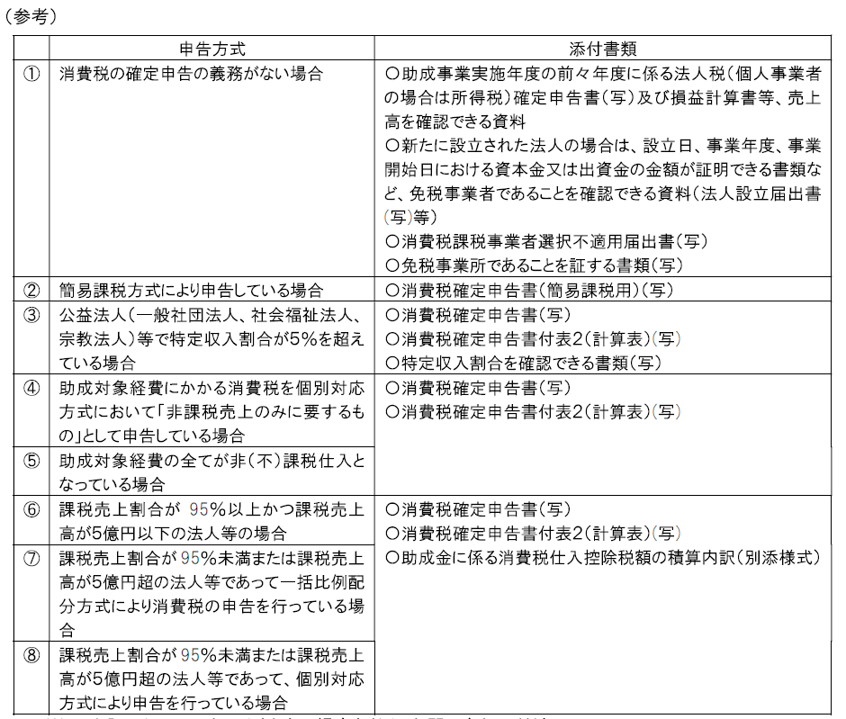

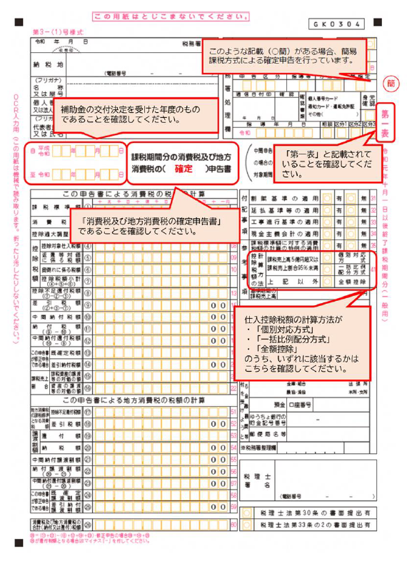

様式第7号
様式第７号（第10関係）
 |  |  |  |  |  | 番号
 |  |  |  |  |  | 令和 年 月 日

岩手県知事 達増 拓也 様

”入力シート”及び”様式第７号別紙”の各シートに入力すれば、必要事項が記入されます。
 |  |  |  | 補助事業者
 |  |  |  | 0

 |  |  |  | 0
 |  |  |  | 0

 |  |  |  | 0

令和６年度消費税及び地方消費税に係る仕入控除税額報告書

令和7年3月7日付け岩手県指令健第1379号で補助金の交付決定の通知があった岩手県臨床調査個人票電子化等推進事業費補助金について、岩手県臨床調査個人票電子化等推進事業費補助金交付要綱第10の規定により、下記のとおり報告します。
記
１ | 施設の名称
 | 施設（設備名）：

２ | 補助金等に係る予算の執行の適正化に関する法律（昭和30年法律第179号）第15条の規定による確定額又は事業実績報告による精算額
 |  | 金 | 0 |  | 円
３ | 消費税及び地方消費税の申告により確定した消費税及び地方消費税に係る仕入控除税額（要（国庫）補助金返還相当額）
 |  | 金 | 0 |  | 円
４ 添付書類
(1) ３の消費税及び地方消費税に係る仕入控除税額の積算内訳
(2) （1）の積算根拠となる資料（確定申告書の写し等）

様式第7号別紙 (返還無)
（別紙概要） |  |  |  | 【返還額がない場合】

１ 補助金の名称
 | 岩手県臨床調査個人票電子化等推進事業費補助金

返還額がない場合は、こちらの様式を使用すること。
１～５は、「入力シート」からリンクが設定されています。
２ 補助事業者名
 | 0

３ 施設名
 | 0

４ 施設の所在地
 | 0

５ 補助金確定額
 | 0 | 円

６ (２)は、リストから選択すること。
６ 補助金返還の内容
（１）返還額 |  | 0 | 円 |  | 消費税の申告をしていないため、補助金に係る消費税及び地方消費税の仕入控除税額がない。
（２）返還の概要・算定方法 |  |  |  |  | 簡易課税方式により申告しているため、補助金に係る消費税及び地方消費税の仕入控除税額がない。
 | 簡易課税方式により申告しているため、補助金に係る消費税及び地方消費税の仕入控除税額がない。 |  |  |  | 特定収入割合が５％を超えているため、補助金に係る消費税及び地方消費税の仕入控除税額がない。
 |  |  |  |  | 補助対象経費にかかる消費税を、個別対応方式において、「非課税売上のみに要するもの」として申告しているため、補助金に係る消費税及び地方消費税の仕入控除税額がない。
 |  |  |  |  | 補助対象経費が人件費等の非課税仕入となっているため、補助金に係る消費税及び地方消費税の仕入控除税額がない。
７ 参考書類
「７ 参考書類」については、該当しない参考書類を行ごと削除すること。
この場合、上から３つの書類は削除したこと。
・ | 消費税及び地方消費税の確定申告書の写し（課税事業者・簡易課税事業者の場合）
・ | 消費税及び地方消費税の確定申告書の付表２「課税売上高・控除対象仕入税額等の計算表」の写し（課税事業者の場合）
・ | 消費税及び地方消費税の確定申告書の付表５「控除対象仕入税額の計算表」の写し（簡易課税事業者の場合）
・ | ①特定収入の合計額、②税抜課税売上高、免税売上高、非課税売上高及び特定収入の合計額の総合計額及び③特定収入割合の計算過程、が分かる資料（課税事業者の場合、様式任意）

様式第7号別紙 （95%以上)
返還額があり、「課税売上割合が95％以上」の
場合は、こちらの様式を使用すること。
１～５は、「入力シート」からリンクが設定されて
います。
（別紙概要） |  |  |  |  |  |  | 【課税売上割合が95％以上の場合】

１ 補助金の名称
 | 岩手県臨床調査個人票電子化等推進事業費補助金

２ 補助事業者名
 | 0

３ 施設名
 | 0

４ 施設の所在地
 | 0

５ 補助金確定額
 | 0 |  |  | 円

経費の内訳は、実績報告に記載した「補助対象経費」の内訳を記載すること。
【例】
補助金 50,000円
補助対象経費 100,000円
この場合、100,000円の内訳を記載。
６ 補助金返還の内容
（１）返還額 |  |  | 0 |  |  | 円
（２）返還の概要・算定方法
 | ア 補助金の使途（補助対象経費）の内訳
 | 区分 |  | 課税仕入 |  |  |  |  | 非課税仕入 （人件費等） |  | 合計
 |  |  | 課税売上 対応分 |  | 非課税売上 対応分 |  | 共通 対応分

 | 経費の内訳 |  |  |  |  |  |  |  |  | 0
 |  |  |  |  |  |  |  |  |  | 0
 |  |  |  |  |  |  |  |  |  | 0
 |  |  |  |  |  |  |  |  |  | 0
 |  |  |  |  |  |  |  |  |  | 0
 |  |  |  |  |  |  |  |  |  | 0
 | 計 |  | 0 |  | 0 |  | 0 | 0 |  | 0

「７ 参考書類」については、該当しない参考書類を行ごと削除すること。
 | イ 仕入控除額
 |  | 0 | × | #DIV/0! |  | × | 10 /110 | ＝ | #DIV/0! | 円
 |  | （補助金額） | （課税仕入割合） |  |  |  |  |  | （円未満切捨）

７ 参考書類
・ | 消費税及び地方消費税の確定申告書の写し（課税事業者・簡易課税事業者の場合）
・ | 消費税及び地方消費税の確定申告書の付表２「課税売上高・控除対象仕入税額等の計算表」の写し（課税事業者の場合）
・ | 消費税及び地方消費税の確定申告書の付表５「控除対象仕入税額の計算表」の写し（簡易課税事業者の場合）
・ | ①特定収入の合計額、②税抜課税売上高、免税売上高、非課税売上高及び特定収入の合計額の総合計額及び③特定収入割合の計算過程、が分かる資料（課税事業者の場合、様式任意）

様式第7号別紙 (一括比例)
（別紙概要） |  |  |  |  |  |  |  | 【 「一括比例配分方式」 で申告している場合】

返還額があり、「一括比例配分方式」で申告をしている場合は、こちらの様式を
使用すること。
１～５は、「入力シート」からリンクが設定
されています。
１ 補助金の名称
 | 岩手県臨床調査個人票電子化等推進事業費補助金

２ 補助事業者名
 | 0

３ 施設名
 | 0

４ 施設の所在地
 | 0

５ 補助金確定額
 | 0 |  |  | 円

６ 補助金返還の内容
（１）返還額 |  |  | 0 |  |  |  |  |  |  | 円
（２）返還の概要・算定方法
 | ア 補助金の使途（補助対象経費）の内訳
経費の内訳は、実績報告に記載した「補助対象経費」の内訳を記載すること。
【例】
補助金 50,000円
補助対象経費 100,000円
この場合、100,000円の内訳を記載。
 | 区分 |  | 課税仕入 |  |  |  |  |  |  | 非課税仕入 （人件費等） |  | 合計
 |  |  | 課税売上 対応分 |  | 非課税売上 対応分 |  |  | 共通 対応分

 | 経費の内訳 |  |  |  |  |  |  |  |  |  |  | 0
 |  |  |  |  |  |  |  |  |  |  |  | 0
 |  |  |  |  |  |  |  |  |  |  |  | 0
 |  |  |  |  |  |  |  |  |  |  |  | 0
 |  |  |  |  |  |  |  |  |  |  |  | 0
 |  |  |  |  |  |  |  |  |  |  |  | 0
 | 計 |  | 0 |  | 0 |  |  | 0 |  | 0 |  | 0

 | イ 課税売上割合 |  |  | #DIV/0!

「７ 参考書類」については、該当しない参考書類を行ごと削除すること。
 | ウ 仕入控除額
 |  | 0 | × | #DIV/0! |  | × | #DIV/0! |  | × | 10/110 | ＝ | #DIV/0! | 円
 |  | （補助金額） |  | （課税仕入割合） |  |  | （課税売上割合） |  |  |  |  | （円未満切捨）
７ 参考書類
・ | 消費税及び地方消費税の確定申告書の写し（課税事業者・簡易課税事業者の場合）
・ | 消費税及び地方消費税の確定申告書の付表２「課税売上高・控除対象仕入税額等の計算表」の写し（課税事業者の場合）
・ | 消費税及び地方消費税の確定申告書の付表５「控除対象仕入税額の計算表」の写し（簡易課税事業者の場合）
・ | ①特定収入の合計額、②税抜課税売上高、免税売上高、非課税売上高及び特定収入の合計額の総合計額及び③特定収入割合の計算過程、が分かる資料（課税事業者の場合、様式任意）

様式第7号別紙（個別対応)
（別紙概要） |  |  |  |  |  | 【 「個別対応方式」 で申告している場合】
返還額があり、「個別対応方式」で申告をしている場合は、こちらの様式を使用
すること。
１～５は、「入力シート」からリンクが設定
されています。
１ 補助金の名称
 | 岩手県臨床調査個人票電子化等推進事業費補助金

２ 補助事業者名
 | 0

３ 施設名
 | 0

４ 施設の所在地
 | 0

５ 補助金確定額
 | 0 |  |  | 円

経費の内訳は、実績報告に記載した「補助対象経費」の内訳を記載すること。
【例】
補助金 50,000円
補助対象経費 100,000円
この場合、100,000円の内訳を記載。
６ 補助金返還の内容
（１）返還額 |  |  | 0 |  |  | 円
（２）返還の概要・算定方法
 | ア 補助金の使途（補助対象経費）の内訳
 | 区分 |  | 課税仕入 |  |  |  |  |  | 非課税仕入 （人件費等） |  | 合計
 |  |  | 課税売上 対応分 |  | 非課税売上 対応分 |  | 共通 対応分

 | 経費の内訳 |  |  |  |  |  |  |  |  |  | 0
 |  |  |  |  |  |  |  |  |  |  | 0
 |  |  |  |  |  |  |  |  |  |  | 0
 |  |  |  |  |  |  |  |  |  |  | 0
 |  |  |  |  |  |  |  |  |  |  | 0
 |  |  |  |  |  |  |  |  |  |  | 0
 | 計 |  | 0 |  | 0 |  | 0 |  | 0 |  | 0

 | イ 課税売上割合 |  |  | #DIV/0!

「７ 参考書類」については、該当しない参考書類を行ごと削除すること。
 | ウ 仕入控除額
 |  | 0 | × | #DIV/0! | × | 10 /110 | ＝ | #DIV/0! | 円 | （円未満切捨）

 |  | 0 | × | #DIV/0! | × | #DIV/0! | × | 10 /110 | ＝ | #DIV/0! | 円
 |  | （補助金額） | （課税仕入割合） |  | （課税売上割合） |  |  |  |  | （円未満切捨）
 |  | #DIV/0! | ＋ | #DIV/0! | ＝ | #DIV/0! | 円

７ 参考書類
・ | 消費税及び地方消費税の確定申告書の写し（課税事業者・簡易課税事業者の場合）
・ | 消費税及び地方消費税の確定申告書の付表２「課税売上高・控除対象仕入税額等の計算表」の写し（課税事業者の場合）
・ | 消費税及び地方消費税の確定申告書の付表５「控除対象仕入税額の計算表」の写し（簡易課税事業者の場合）
・ | ①特定収入の合計額、②税抜課税売上高、免税売上高、非課税売上高及び特定収入の合計額の総合計額及び③特定収入割合の計算過程、が分かる資料（課税事業者の場合、様式任意）

